Dashboard
BLOCK 139

 | VERSION | 1.0.0

Chuyên Đề Phát Triển Web 1

Evidance
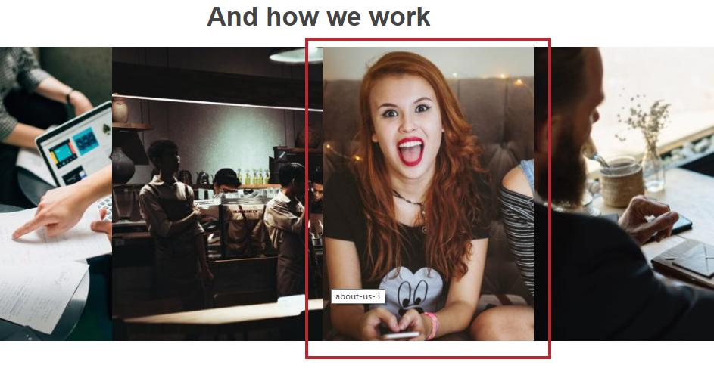
hình 1: thay đôi tăng kích thước

hình 2: thu nhỏ kích thước hình

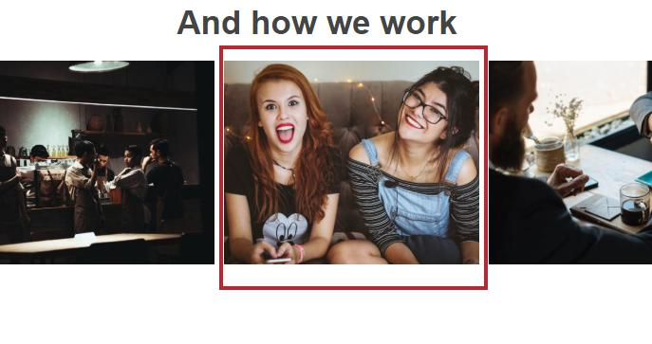


hình 3: kiểm tra vuốt sang trái

 | hình trung tâm |  |  |  | Hình sau khi vuốt

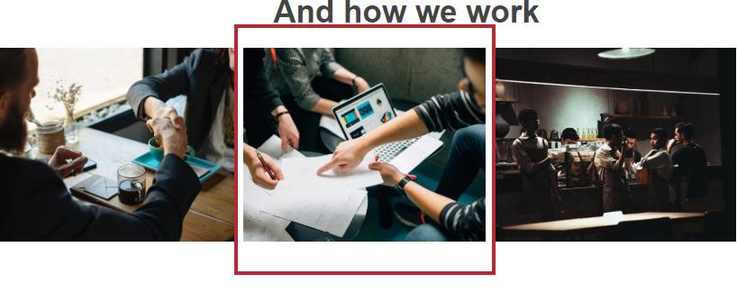
hình 4: kiểm tra vuốt qua phải

 |  | hình trung tâm |  |  | HÌnh sau khi vuốt

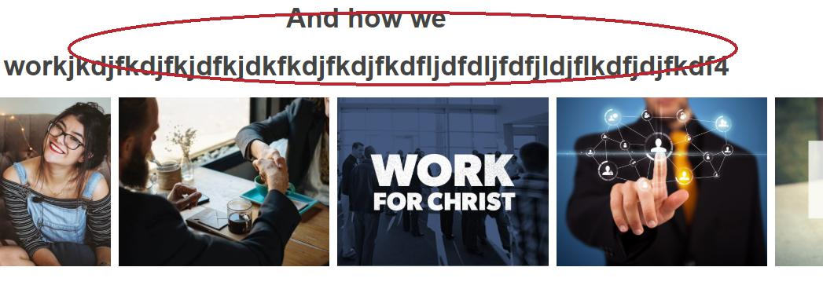
hình 5: kiểm tra ký tự tiêu đề

hình 6: kiểm tra thay đổi tăng kích thước

hình 7:kiểm tra thay đổi giảm kích thước

hình 8: kiểm tra vuốt sang trái

 |  |  | Hình trước khi vuốt | Hình sau khi vuốt

hình 9:kiểm tra vuốt sang phải

 |  |  |  | Hình sau khi vuốt
 |  |  | Hình trước khi vuốt

hình 10: kiểm tra ký tự tiêu đề

